FT detall configuració
El sistema ha de permetre integrar l'equipament de laboratori FIV amb les mesures indicades i alarmes en la següent taula.
De la següent taula s'haurà de poder obtenir amb claredat un llistat del hardware (sondes i sensors) necessaris per a integrar tot aquest equipament al sistema d'alarmes identificant el mètode d'integració

Instruccions per a emplenar la taula:
● De la columna A a la columna G es detalla la informació rellevant dels equips del laboratori de FIV que cal integrar: - Equip: tipus d'equip a integrar - Nº equips: quantitat total d'equips instal·lats als laboratoris i que cal integrar - Ubicació al plànol: número identificatiu de l'equip dibuixat als plànols (veure a continuació de la taula) - Marca i model: si l'equip és existent a l'Hospital es detalla la marca i model d'aquest. Si l'equip està en licitació es detallen marques i models referencials possibles del mercat - Monitorització mínima (paràmetres): paràmetres disponibles a l'equip que cal monitoritzar, registrar i integrar mitjançant el sistema d'alarmes a desplegar objecte de la present licitació. Com a mínim caldrà integrar els paràmetres que es detallen. - Rang de mesura: valors i alarmes que cal identificar, com a mínim, dels paràmetres monitoritzats - Tipus d'integració: sortida disponible a l'equip que cal sondar per a monitoritzar les alarmes de l'equip de laboratori
● Cal que l'empresa licitadora empleni els camps que es requereixen a les capçaleres en blau (de la columna H a la columna N): - Paràmetres de mesura: paràmetres monitoritzats (Veure columna E - Monitorització mínima (paràmetres)) - Indicar si requereix calibracions i freqüència d'aquestes: indicar sí, no, opcional, ... i freqüència - Rang de mesura: Indicar el rang de mesura del paràmetre de mesura corresponent. Respondre el que requereixi la columna F - Rang de mesura - Tipus integració proposada: Indicar la sortida escollida per monitoritzar l'equip. Ha de respondre el requisit de la columna G - tipus integració - Equips per mesura: referència i model: Indicar sondes, sensors, divisors voltatge i tot el hardware associat requerit per monitoritzar el paràmetre indicat en el rang indicat. si hi ha més d'un hardware cal afegir la informació de tots. - Equips per mesura: unitats (quantitat). indicar quantitat necessària dels equips de mesura indicats a la columna L - Equips per mesura: referència i model - Fungible requerit (p.e.: bateries). Cal renovació - indicar temps o usos (freqüència de canvi). : indicar si cal bateries, fungible, etc per cada referència indicada a la columna L - Equips per mesura: referència i model. També freqüència de canvi ● Si per un mateix paràmetre cal més d'un sensor o sonda cal indicar-los tots. ● Si un mateix sensor o sonda pot monitoritzar més d'un paràmetre cal indicar-ho

Equip | Nº Equips | Ubicació al plànol | Marca i model | Monitorització mínima (paràmetres) | Rang de mesura | Tipus integració | Paràmetres de mesures | Indicar si requereix calibracions i freqüència d'aquestes | Rang de mesura | Tipus integració proposada | Equips per mesura: referència i model | Equips per mesura: unitats (quantitat) | Fungible requerit (p.e.: bateries) Cal renovació - indicar temps o usos (freqüència de canvi)
Incubadora tipus time lapse (equip existent) | 1 | 1 | Vitrolife - Embryoscope | Alarma de malfuncionament, % O2, % CO2, temperatura i/o tècniques | Alarma o no alarma - Indicar si permet diferenciar tipus d'alarmes | Sortida alarmes equip
Incubadora tipus time lapse gran format | 2 | 5, 6 | Vitrolife - Embryoscope ES+ | Alarma de malfuncionament, % O2, % CO2, temperatura i/o tècniques | Alarma o no alarma - Indicar si permet diferenciar tipus d'alarmes | Sortida alarmes equip
Incubadora tipus benchtop (equip existent) | 2 | 3.4 | Cook Medical - K-MINC-1000 | Alarma de malfuncionament, O2, CO2, temperatura i/o tècniques | Alarma o no alarma - Indicar si permet diferenciar tipus d'alarmes | Sortida alarmes equip
Incubadora tipus benchtop de gran format | 1 | 2 | Astec - EC10 | Alarma de % O2, % CO2, temperatura de cada cambra i/o tècniques | Indicar si permet diferenciar tipus d'alarmes | Sortida de dades de l'equip
Incubador tipus benchtop de gran format (equip existent) | 1 | 7 | K-Systems - G210 Invicell | Alarma de gas (O2 i CO2), pressió, temperatura i/o tècniques | Alarma o no alarma - Permet diferenciar tipus d'alarmes | Sortida alarmes equip (XLR6)
Incubadora tipus big box gran format amb sortida dades | 3 | 8,9, 10 | · 2 unitats grans: Astec - SMA-165DRS · 1 unitat petita: Astec - SMA-80DRS | % O2 | Rang de mesura % CO2 de -20 a 20% | Sortida dades equip Rang aproximat de la senyal de sortida dels paràmetres de l'equip de 0 a 2 V
 |  |  |  | % CO2 | Rand de mesura % d'O2 de 0 -100% | Sortida dades equip Rang aproximat de la senyal de sortida dels paràmetres de l'equip de 0 a 2 V
 |  |  |  | Temperatura | Rang de +0 ºC a +50ºC, aproximadament | Sonda (per passamurs)
Criotanc gran d'emplenament automàtic | 2 | 23, 24 | Carburos Metálicos - MVE 816P | Nivell N2 (alt, baix) | Alarma nivell alt i baix | Sortida alarmes equip
 |  |  |  | Temperatura (alta) | Alarma temperatura alta | Sortida alarmes equip
 |  |  |  | Bateria | Avís bateria baixa | Sortida alarmes equip
Criotanc petit d'emplenament manual (equip existent) | 9 |  | · 1 unitat: Air Liquide - GT11 · 2 unitats: Air Liquide - GT21 · 6 unitats: Air Liquide - GT26 | Temperatura | Rang -200 a 0ºC | Sonda (per passamurs)
 |  | 11, 12, 13, 14, 15, 16, 17, 18, 27 |  | Nivell N2 (opcional) |  | Indicar si és mesura directe (sonda per passamurs) o indirecte a través de la temperatura
Estufa (*) | 4 | 19, 20, 21, 22 | CLN - 53 IG SMART Heratherm - IMC18 Selecta - Incudigit-TFT 2001261 19L VWR - IL23 de VWR O equivalent | Temperatura | Rang de +5 ºC a +100ºC. | Sonda (per passamurs)
Combi (nevera + congelador) | 2 | 25, 26 | Liebherr - SCFfg 4002 | Temperatura nevera Temperatura congelador | Rang de -45ºC a +100ºC (Rang de treball de la nevera 4ºC Rang de treball del congelador -20ºC) | Sonda (per passamurs)

(*) equips en licitació. A mode exemple s'indiquen possibles models del mercat

UBICACIÓ PREVISTA DELS EQUIPS:

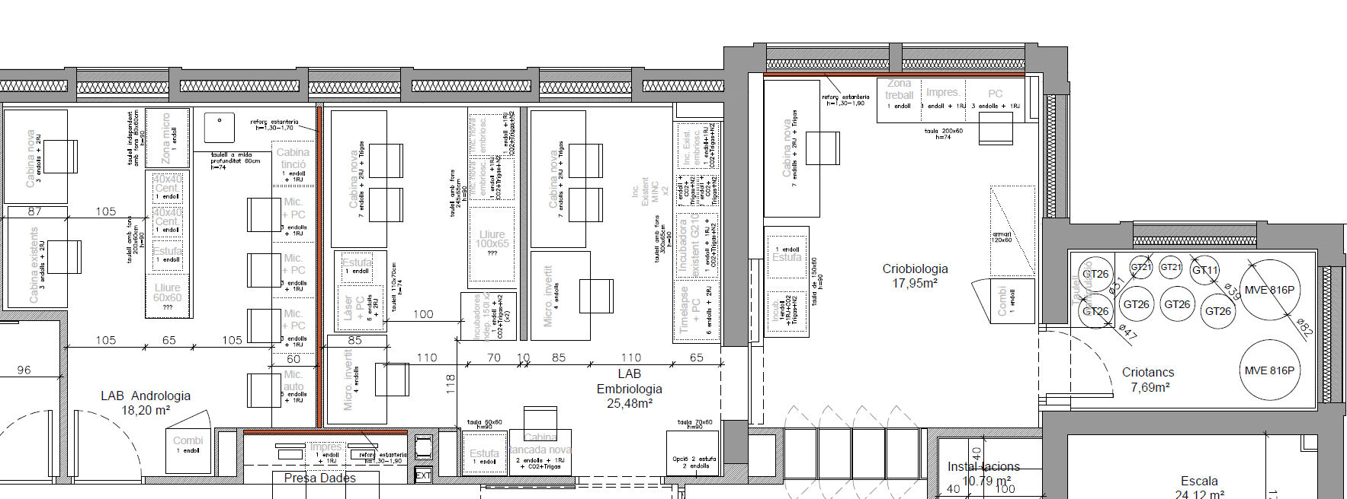
1
2
5
6
3
4
7
8
9
10
11
12
13
14
15
16
17
18
19
20
21
22
23
24
25
26
27

